Pravachan schedule
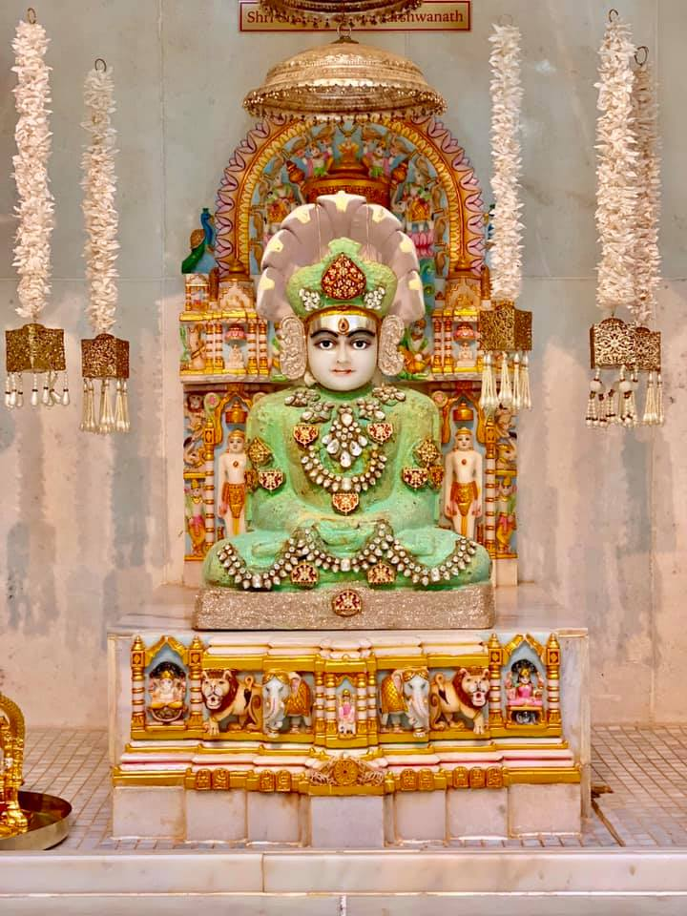

 |  |  | || Om Hrim Shree Dharnendra Padmavati Paripunjitaya Shree Shankheshwar Parshwanath Namah ||
 |  |  | Under the divine blessings of યુવા હૃદય સમ્રાટ પરમ પૂજ્ય આચાર્ય શ્રીમદ્ વિજય હેમરત્નસૂરિજી મહારાજા.
 |  |  | Ashirwad of વર્તમાન ગચ્છાધિપતિ પ્રશાંત મૂર્તિ પ.પૂ .આચાર્ય શ્રીમદ્ વિજય રાજેન્દ્ર સુરીશ્વરજી મહારાજા
 |  |  | and સરસ્વતી લબ્ધ પ્રાસાદ પ.પૂ આચાર્ય શ્રીમદ્ વિજય રત્નસુંદર સૂરિજી મહારાજા
 |  |  | Shree Paryushan Mahaparva 2026 - Jain Temple of Varginia
 |  |  |  | 3656 Centerview Dr Unit 5 Chantilly, VA 20151
 |  |  | Under the Guidance of Jain Alert Group -India , Alert Shrey Doshi and Alert Parshva Shah

Day |  | Date | Tithi | Morning | Afternoon
1 | Tuesday | 2026-09-08 | શ્રાવણ વદ 12 | અષ્ઠાંન્હિકા પ્રવચન -1 પાંચ કર્તવ્ય - The 5 duties to be specifically performed during the Parvadhiraj Paryushan by Shravak and Shravika. | Navkar Utare bhav paar
2 | Wednesday | 2026-09-09 | શ્રાવણ વદ -13 | અષ્ઠાંન્હિકા પ્રવચન -2 વાર્ષિક અગ્યાર કર્તવ્ય - The 11 must do duties by Shravak and Shravika annually. | Taap hare tan maan na (holistic health)
3 | Thursday | 2026-09-10 | શ્રાવણ વદ -14 | અષ્ઠાંન્હિકા પ્રવચન -3 પૌષધ વ્રત કર્તવ્ય- A Glimpse of the Sadhu jeevan for a day. | Sadgati tamara haat ma
4 | Friday | 2026-09-11 | શ્રાવણ વદ -30 | શ્રી કલ્પસૂત્ર વાંચના-1 દશ કલ્પ નું વર્ણન The code of conduct of the Jain Sadhu and Sadhviji Bhagwant.The Eligibility to read and to listen to Shree Kalpa Sutra….. | શ્રી કલ્પસૂત્ર વાંચના-2 દશ અચ્છેરા અને પ્રભુ વીર ના 27 ભવ અને 1-4 સ્વપ્ન વર્ણન - The 10 rarest of rare astonishing events and the 26 previous births of Prabhu Mahaveer , the 27th Bhav & 1-4 Amazing dreams by Trishala.
5 | Saturday | 2026-09-12 | ભાદરવા સુદ -1 | If Time permits - શ્રી કલ્પસૂત્ર વાંચના-3 5-14 સ્વપ્ન વર્ણન ,ત્રિશાલા માતા વિલાપ અને આનંદ ,પ્રભુ એ કરેલો અભિગ્રહ,ગર્ભ પાલન ની કાળજી , The care taken by Trishala of Prabhu Mahaveer while in her womb and the the Vow taken by Prabhu Mahaveer to take care of Trishla while in the womb of his mother..... | શ્રી કલ્પસૂત્ર વાંચના-4 શ્રી મહાવીર જન્મવાચન - The Birth of the supreme leader who preached the truth of Spiritual freedom.
6 | Sunday | 2026-09-13 | ભાદરવા સુદ -2 | શ્રી કલ્પસૂત્ર વાંચના-5 પ્રભુ વીર નો જન્મોત્સવ ,જન્મ વધામણી , નિશાળગમન, પ્રભુ નો દીક્ષા મહોત્સવ અને ઉપસર્ગો. The Birth Celebrations of Prabhu Veer ,His First Day to School ,Diksha and the hardships after Diksha….. | શ્રી કલ્પસૂત્ર વાંચના-6 પ્રભુને કેવળજ્ઞાન ,ગણધરવાદ ,પ્રભુ નું નિર્વાણ .... The trikalgyani Prabhu Veer and the Liberation of his soul for eternity….
7 | Monday | 2026-09-14 | ભાદરવા સુદ -3 | શ્રી કલ્પસૂત્ર વાંચના-7 શ્રી પાર્શ્વનાથ, શ્રી નેમિનાથ અને શ્રી આદિનાથ પ્રભુના ચરિત્રો …... The Life Sketch of Shree Parshwanath, Shree Neminath and Shree Aadinath….. | શ્રી કલ્પસૂત્ર વાંચના-8 વીર પ્રભુ નો અંશ અને ગુરુ ગૌતમ નો વંશ સ્થવિરાવલી અને પટ્ટાવલી. …...... The torch bearers of the Jain legacy (parampara) till date.
8 | Tuesday | 2026-09-15 | ભાદરવા સુદ -4 | શ્રી બારસ સૂત્ર વાંચના | સાંવત્સરિક પ્રતિક્રમણ : Forgive and Forget and you shall never regret.

